cấu trúc dự án
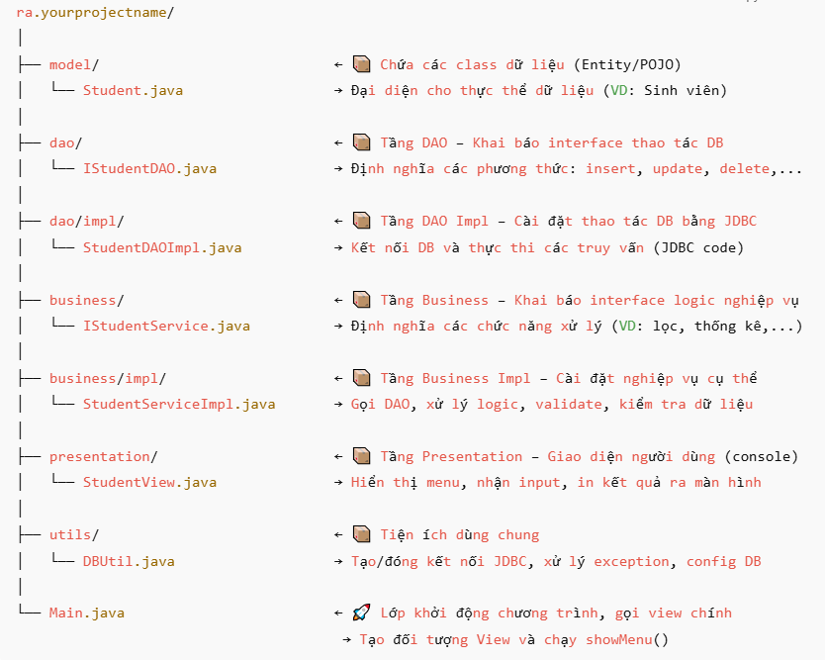
Cấu trúc dự án theo mô hình 3-tier architecture: DAO – Business – Presentation

